Karte
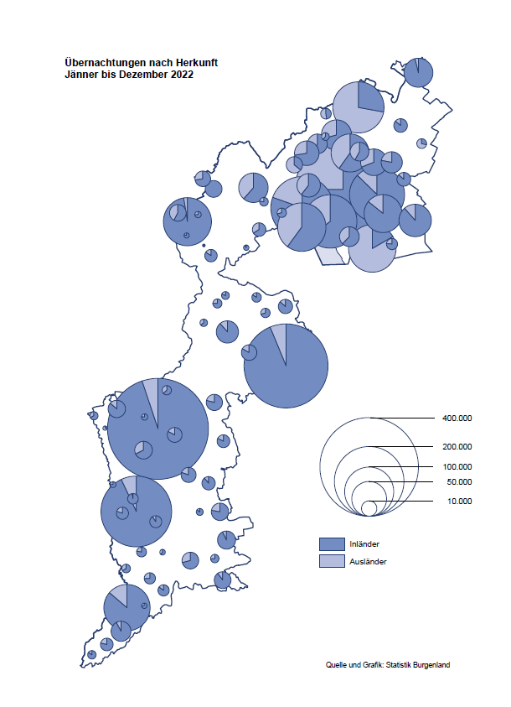

Bgld
Ankünfte nach Unterkunftsart |  |  |  |  |  |  |  | Übernachtungen nach Unterkunftsart |  |  |  |  |  |  |  | Daten für Grafik 2:
Jahr 2022 |  |  |  |  |  |  |  | Jahr 2022 |  |  |  |  |  |  |  |  | Monat | 2022 | 2021 | Ø 2011-2021 | 2021 | 2020 | 2019 | 2018 | 2017 | 2016 | 2015 | 2014 | 2013 | 2012 | 2011

Unterkunftsart | Ankünfte |  |  |  |  |  |  | Unterkunftsart | Übernachtungen |  |  |  |  |  |  |  |  | 2,935,453 | 2,510,061 | 2,883,826 | 2,510,061 | 2,287,961 | 3,144,232 | 3,050,564 | 3,092,657 | 3,084,025 | 2,914,691 | 2,912,637 | 2,853,243 | 2,938,655 | 2,933,357
 | Inländer |  | Ausländer |  | insgesamt |  |  |  | Inländer |  | Ausländer |  | insgesamt
 | 2021 | 2022 | 2021 | 2022 | 2021 | 2022 | % |  | 2021 | 2022 | 2021 | 2022 | 2021 | 2022 | % | Jänner | 1 | 115,620 | 29,476 | 128,877 | 29,476 | 145,353 | 142,561 | 145,246 | 145,386 | 144,674 | 134,038 | 133,981 | 132,179 | 136,230 | 128,519
 |  |  |  |  |  |  |  |  |  |  |  |  |  |  |  | Feber | 2 | 121,086 | 34,472 | 130,386 | 34,472 | 151,431 | 140,588 | 142,295 | 142,728 | 145,581 | 135,782 | 142,631 | 131,305 | 135,387 | 132,050
Burgenland | 673,217 | 824,717 | 124,829 | 203,464 | 798,046 | 1,028,181 | 28.8% | Burgenland | 2,043,853 | 2,302,098 | 466,208 | 633,355 | 2,510,061 | 2,935,453 | 16.9% | März | 3 | 138,364 | 45,792 | 138,154 | 45,792 | 64,358 | 163,253 | 168,732 | 155,317 | 173,021 | 148,988 | 147,200 | 164,265 | 148,907 | 139,865
Gewerbl. Beherbergungsbetrieb | 473,218 | 625,147 | 81,937 | 141,390 | 555,155 | 766,537 | 38.1% | Gewerbl. Beherbergungsbetrieb | 1,167,721 | 1,438,895 | 273,479 | 385,952 | 1,441,200 | 1,824,847 | 26.6% | April | 4 | 227,240 | 50,285 | 180,435 | 50,285 | 5,072 | 244,826 | 224,025 | 232,034 | 202,440 | 201,029 | 212,756 | 185,187 | 215,698 | 211,430
5/4-Stern | 279,286 | 415,983 | 38,540 | 70,962 | 317,826 | 486,945 | 53.2% | 5/4-Stern | 715,428 | 985,433 | 140,428 | 219,092 | 855,856 | 1,204,525 | 40.7% | Mai | 5 | 290,079 | 158,476 | 255,706 | 158,476 | 46,179 | 283,418 | 306,488 | 278,950 | 328,809 | 292,559 | 285,056 | 297,188 | 278,023 | 257,616
3-Stern | 160,073 | 172,172 | 29,462 | 40,008 | 189,535 | 212,180 | 11.9% | 3-Stern | 371,783 | 374,409 | 85,220 | 109,538 | 457,003 | 483,947 | 5.9% | Juni | 6 | 341,645 | 333,648 | 310,539 | 333,648 | 233,437 | 353,757 | 312,160 | 347,452 | 298,750 | 304,686 | 319,646 | 276,693 | 292,628 | 343,074
2/1-Stern | 33,859 | 36,992 | 13,935 | 30,420 | 47,794 | 67,412 | 41.0% | 2/1-Stern | 80,510 | 79,053 | 47,831 | 57,322 | 128,341 | 136,375 | 6.3% | Juli | 7 | 407,558 | 472,159 | 428,075 | 472,159 | 447,640 | 430,134 | 431,967 | 436,808 | 437,717 | 417,086 | 403,168 | 408,674 | 409,575 | 413,893
Privatquartier nicht auf Bauernhof | 31,424 | 30,556 | 6,923 | 9,099 | 38,347 | 39,655 | 3.4% | Privatquartier nicht auf Bauernhof | 81,015 | 72,956 | 29,954 | 34,898 | 110,969 | 107,854 | -2.8% | Aug | 8 | 470,298 | 557,336 | 510,964 | 557,336 | 546,671 | 513,292 | 486,508 | 503,565 | 510,434 | 483,048 | 494,104 | 488,499 | 519,743 | 517,405
Privatquartier auf Bauernhof | 14,908 | 13,749 | 2,595 | 3,786 | 17,503 | 17,535 | 0.2% | Privatquartier auf Bauernhof | 40,461 | 35,702 | 11,183 | 15,930 | 51,644 | 51,632 | 0.0% | Sept | 9 | 294,755 | 360,851 | 301,237 | 360,851 | 369,853 | 301,838 | 294,404 | 306,558 | 299,008 | 282,739 | 260,716 | 264,879 | 291,135 | 281,631
Campingplatz | 87,513 | 83,147 | 18,390 | 25,881 | 105,903 | 109,028 | 3.0% | Campingplatz | 276,138 | 257,861 | 66,181 | 81,435 | 342,319 | 339,296 | -0.9% | Okt | 10 | 230,442 | 257,755 | 216,114 | 257,755 | 203,553 | 225,667 | 217,367 | 218,450 | 217,470 | 203,272 | 206,019 | 203,858 | 211,959 | 211,883
Kurheim der Sozialvers.träger | 4,166 | 5,052 | 11 | 18 | 4,177 | 5,070 | 21.4% | Kurheim der Sozialvers.träger | 114,296 | 118,519 | 303 | 385 | 114,599 | 118,904 | 3.8% | Nov | 11 | 164,130 | 126,150 | 161,562 | 126,150 | 46,036 | 193,867 | 183,958 | 181,241 | 179,370 | 171,475 | 171,477 | 179,421 | 179,009 | 165,174
Private und öffentliche Kurheime | 12,848 | 13,170 | 179 | 253 | 13,027 | 13,423 | 3.0% | Private und öffentliche Kurheime | 208,965 | 225,524 | 1,553 | 2,263 | 210,518 | 227,787 | 8.2% | Dez | 12 | 134,236 | 83,661 | 121,777 | 83,661 | 28,378 | 151,031 | 137,414 | 144,168 | 146,751 | 139,989 | 135,883 | 121,095 | 120,361 | 130,817
Jugendherberge | 2,592 | 3,432 | 326 | 305 | 2,918 | 3,737 | 28.1% | Jugendherberge | 6,665 | 12,314 | 1,015 | 1,389 | 7,680 | 13,703 | 78.4%
Ferienwohnung, Ferienhaus | 40,696 | 44,544 | 12,487 | 20,165 | 53,183 | 64,709 | 21.7% | Ferienwohnung, Ferienhaus | 135,033 | 126,756 | 73,217 | 101,810 | 208,250 | 228,566 | 9.8% | Überschrift1: | Übernachtungen im Burgenland 2015
Sonstige Unterkunft | 5,852 | 5,920 | 1,981 | 2,567 | 7,833 | 8,487 | 8.3% | Sonstige Unterkunft | 13,559 | 13,571 | 9,323 | 9,293 | 22,882 | 22,864 | -0.1% | Überschrift2: | im Vergleich zu 2015 und Ø 2005-2015

Übernachtungen im Jahr nach Unterkunftsarten
Übernachtungen nach Monaten
 |  |  |  |  |  |  |  |  |  |  |  |  |  |  |  | Daten für Grafik 1:
 |  |  |  |  |  |  |  |  |  |  |  |  |  |  |  |  | 2022 | 2021
 |  |  |  |  |  |  |  |  |  |  |  |  |  |  |  | 5/4-Stern | 1,204,525 | 855,856
 |  |  |  |  |  |  |  |  |  |  |  |  |  |  |  | 3-Stern | 483,947 | 457,003
 |  |  |  |  |  |  |  |  |  |  |  |  |  |  |  | 2/1-Stern | 136,375 | 128,341
 |  |  |  |  |  |  |  |  |  |  |  |  |  |  |  | Privatquartier | 159,486 | 162,613
 |  |  |  |  |  |  |  |  |  |  |  |  |  |  |  | Campingplatz | 339,296 | 342,319
 |  |  |  |  |  |  |  |  |  |  |  |  |  |  |  | Kurheim, Erhol. | 346,691 | 325,117
 |  |  |  |  |  |  |  |  |  |  |  |  |  |  |  | Sonst. Unterk. | 265,133 | 238,812

 |  |  |  |  |  |  |  |  |  |  |  |  |  |  |  | Kontrolle | 2,935,453 | 2,510,061

Gemeinde20
Die 20 Gemeinden mit den meisten Übernachtungen
Jahr 2022

Gemeinde | Ankünfte |  |  | Übernachtungen
 | 2021 | 2022 | % | 2021 | 2022 | %

Bad Tatzmannsdorf | 74,428 | 98,493 | 32.3% | 357,588 | 417,994 | 16.9%
Podersdorf am See | 120,038 | 123,335 | 2.7% | 376,545 | 380,185 | 1.0%
Lutzmannsburg | 72,969 | 120,949 | 65.8% | 183,966 | 289,608 | 57.4%
Stegersbach | 57,659 | 78,802 | 36.7% | 155,545 | 206,066 | 32.5%
Rust | 50,501 | 58,219 | 15.3% | 156,844 | 161,211 | 2.8%
Frauenkirchen | 36,614 | 62,153 | 69.8% | 82,239 | 125,028 | 52.0%
Illmitz | 36,554 | 35,953 | -1.6% | 120,694 | 116,953 | -3.1%
Parndorf | 32,066 | 69,515 | 116.8% | 62,144 | 107,616 | 73.2%
Mörbisch am See | 33,143 | 31,568 | -4.8% | 101,217 | 96,183 | -5.0%
Bad Sauerbrunn | 7,529 | 8,069 | 7.2% | 77,382 | 95,003 | 22.8%
Pamhagen | 12,954 | 17,321 | 33.7% | 67,308 | 93,004 | 38.2%
Jennersdorf | 32,108 | 38,157 | 18.8% | 79,129 | 88,093 | 11.3%
Neusiedl am See | 19,580 | 24,985 | 27.6% | 52,106 | 59,324 | 13.9%
Sankt Andrä am Zicksee | 8,084 | 7,165 | -11.4% | 62,818 | 59,115 | -5.9%
Andau | 5,084 | 24,279 |  | 13,456 | 43,091
Jois | 12,480 | 14,708 | 17.9% | 33,388 | 37,418 | 12.1%
Eisenstadt | 12,288 | 16,642 | 35.4% | 32,058 | 35,786 | 11.6%
Kittsee | 1,745 | 1,896 | 8.7% | 34,174 | 34,561 | 1.1%
Gols | 9,134 | 10,385 | 13.7% | 24,891 | 29,008 | 16.5%
Purbach am Neusiedler See | 7,805 | 10,548 | 35.1% | 20,276 | 24,704 | 21.8%

Die 10 Gemeinden mit den meisten Übernachtungen im Jahr
 |  |  |  |  |  |  |  | Daten für Grafik: | 2021 | 2022 | 2021 | 2022
 |  |  |  |  |  |  | 1 | Bad Tatzmannsdorf | 357,588 | 417,994 | 42.8 | 44.5
 |  |  |  |  |  |  | 2 | Podersdorf am See | 376,545 | 380,185 | 45.0 | 40.5
 |  |  |  |  |  |  | 3 | Lutzmannsburg | 183,966 | 289,608 | 22.0 | 30.8
 |  |  |  |  |  |  | 4 | Stegersbach | 155,545 | 206,066 | 18.6 | 21.9
 |  |  |  |  |  |  | 5 | Rust | 156,844 | 161,211 | 18.8 | 17.2
 |  |  |  |  |  |  | 6 | Frauenkirchen | 82,239 | 125,028 | 9.8 | 13.3
 |  |  |  |  |  |  | 7 | Illmitz | 120,694 | 116,953 | 14.4 | 12.4
 |  |  |  |  |  |  | 8 | Parndorf | 62,144 | 107,616 | 7.4 | 11.5
 |  |  |  |  |  |  | 9 | Mörbisch am See | 101,217 | 96,183 | 12.1 | 10.2
 |  |  |  |  |  |  | 10 | Bad Sauerbrunn | 77,382 | 95,003 | 9.3 | 10.1
 |  |  |  |  |  |  |  | restliche Gemeinden | 835,897 | 939,606 | 100.0 | 100.0

 |  |  |  |  |  |  |  | Insgesamt | 2,510,061 | 2,935,453

